Sporting
PROGRAM 1 | 1 |  | 2 |  | 3 |  | 4 |  | 5 |  |  |  | PROGRAM 2 | 1 |  | 2 |  | 3 |  | 4 |  | 5 |  |  |  |  | PROGRAM 3 | 1 |  | 2 |  | 3 |  | 4 |  | 5 |  |  |  | PROGRAM 4 | 1 |  | 2 |  | 3 |  | 4 |  | 5

SINGEL | Rabbit |  | B |  | C |  | D |  | F |  |  |  | SINGEL | Rabbit |  | F |  | D |  | C |  | B |  |  |  |  | SINGEL | A |  | C |  | E |  | G |  | H |  |  |  | SINGEL | C |  | F |  | G |  | B |  | H
ON REPORT | B | E | E | C | C | D | D | G | G | H |  |  | SIMULTANOUS | C | D | D | G | G | H | H | E | E | A |  |  |  | ON REPORT | C | G | G | D | D | H | H | Rabbit | Rabbit | B |  |  | ON REPORT | F | A | A | E | E | C | C | Rabbit | Rabbit | D
ON REPORT | H | Rabbit | Rabbit | A | A | E | E | H | H | B |  |  | SIMULTANOUS | A | F | F | B | B | Rabbit | Rabbit | G | G | H |  |  |  | SIMULTANOUS | B | A | A | E | E | F | F | B | B | C |  |  | ON REPORT | D | B | B | Rabbit | Rabbit | H | H | G | G | A
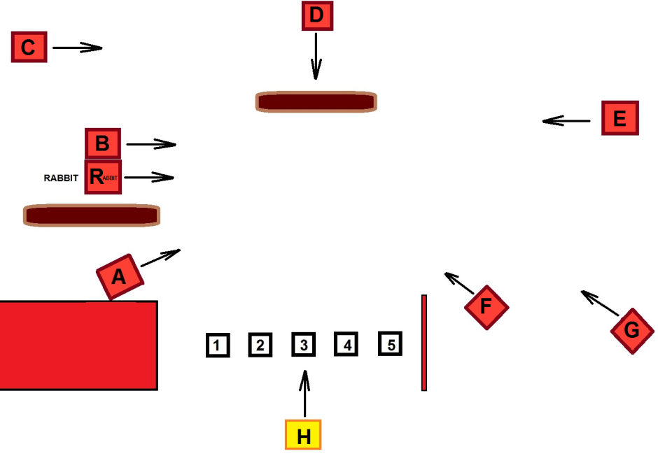

A | 1 |  | 1 |  | 1 |  |  |  |  |  | 3 | A |  | 1 |  |  |  |  |  |  |  | 1 |  | 2 | A | 8 |  | 2 |  | 1 |  |  |  |  |  |  |  | 3 | A | 11 | 1 |  | 1 |  |  |  |  |  | 1 |  | 3 | A
B | 1 |  | 1 |  |  |  |  |  |  |  | 2 | B |  |  |  | 1 |  | 1 |  |  |  | 1 |  | 3 | B | 8 |  | 1 |  |  |  |  |  | 1 |  | 1 |  | 3 | B | 10 | 1 |  | 1 |  |  |  |  |  |  |  | 2 | B
C |  |  | 1 |  | 2 |  |  |  |  |  | 3 | C |  | 1 |  |  |  |  |  | 1 |  |  |  | 2 | C | 8 |  | 1 |  | 1 |  |  |  |  |  | 1 |  | 3 | C | 11 | 1 |  |  |  | 1 |  | 1 |  |  |  | 3 | C
D |  |  |  |  | 1 |  | 2 |  |  |  | 3 | D |  | 1 |  | 1 |  | 1 |  |  |  |  |  | 3 | D | 8 |  |  |  | 1 |  | 1 |  |  |  |  |  | 2 | D | 10 | 1 |  |  |  |  |  |  |  | 1 |  | 2 | D
E | 1 |  | 1 |  |  |  | 1 |  |  |  | 3 | E |  |  |  |  |  |  |  | 1 |  | 1 |  | 2 | E | 8 |  |  |  | 1 |  | 2 |  |  |  |  |  | 3 | E | 10 |  |  | 1 |  | 1 |  |  |  |  |  | 2 | E
F | 1 |  |  |  | 1 |  |  |  | 1 |  | 3 | F |  | 1 |  | 2 |  |  |  |  |  |  |  | 3 | F | 8 |  |  |  |  |  | 1 |  | 1 |  |  |  | 2 | F | 10 | 1 |  | 1 |  |  |  |  |  |  |  | 2 | F
G |  |  |  |  |  |  | 1 |  | 1 |  | 2 | G |  |  |  | 1 |  | 1 |  | 1 |  | 1 |  | 4 | G | 9 |  | 1 |  | 1 |  |  |  | 1 |  |  |  | 3 | G | 12 |  |  |  |  | 1 |  | 1 |  | 1 |  | 3 | G
H | 1 |  |  |  |  |  | 1 |  | 1 |  | 3 | H |  |  |  |  |  | 1 |  | 1 |  | 1 |  | 3 | H | 9 |  |  |  |  |  | 1 |  | 1 |  | 1 |  | 3 | H | 12 |  |  |  |  | 1 |  | 1 |  | 1 |  | 3 | H
I | 2 |  | 1 |  |  |  |  |  |  |  | 3 | Rabbit |  | 1 |  |  |  | 1 |  | 1 |  |  |  | 3 | Rabbit | 8 |  |  |  |  |  |  |  | 1 |  | 1 |  | 2 | Rabbit | 12 |  |  | 1 |  | 1 |  | 1 |  | 1 |  | 4 | Rabbit

